상품제안서
고급양장메모함 | 상품코드: S05551

 |  |  |  |  |  |  | 02-713-8555 | www.synergygift.co.kr
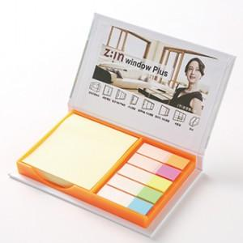 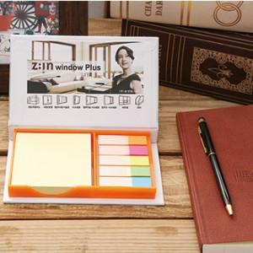

【상세/제작정보】 | <p>표지 컬러인쇄 및 내지 1도 인쇄포함입니다.</p><p>기본 개별 opp포장 포함입니다. &nbsp;</p>

【인쇄/포장옵션】 | 풀칼라 / OPP(비닐)

【공급단가】 | 수량 | 500~ | 1,000~ | 2,000~ | 3,000~ | 5,000~
*VAT별도 | 단가 | 1,800원 | 1,590원 | 1,530원 | 1,470원 | 1,410원

【상품 URL】 | https://www.synergygift.co.kr:443/src/goods_detail.php?gdno=16854

